点検記録票（総括票）_基本情報-1(1
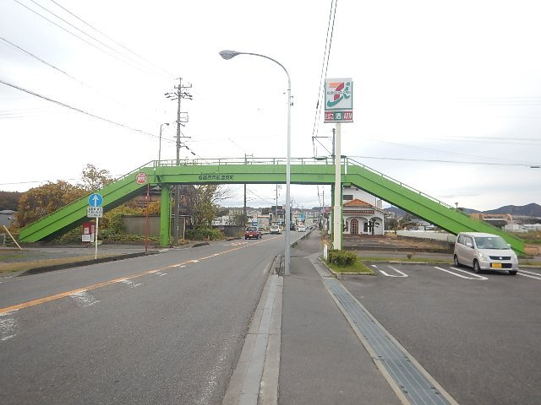
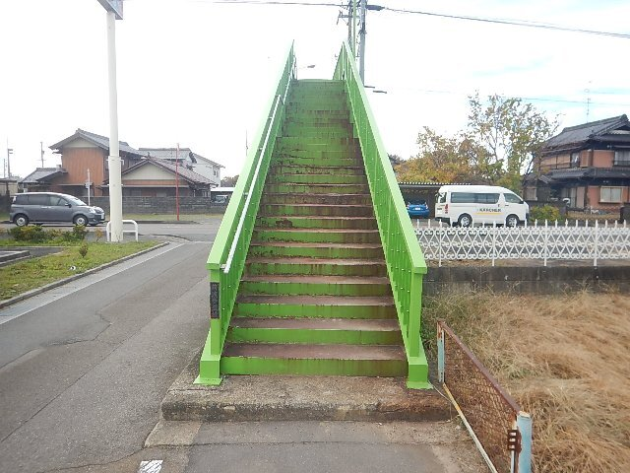
点検記録票（総括票）

(1)基本情報
横断歩道橋詳細
横断歩道橋ID |  | 10000000 |  |  |  | 緯度 |  | 43.53919 |  | 経度 | 141.51114
横断歩道橋施設名 （カナ） |  | ○○歩道橋 (マルマルホドウキョウ)
事務所 |  | 岐阜県 ○○土木事務所

路線・沿道情報
道路種別 |  | 主要地方道00号
路線名 |  | ○○○○線 |  |  |  | 距離標［km］ |  |  | 1.249km ～ 1.249km
市町村_自 |  | ○○市 |  |  |  | 市町村_至 |  |  | ○○市
所在地_自 （カナ） |  | ○○町1丁目 (マルマルマチ1チョウメ) |  |  |  | 所在地_至 （カナ） |  |  | ○○町1丁目 (マルマルマチ1チョウメ)
上下線区分 |  | 上下 |  |  |  | 緊急輸送道路種別 |  |  | 第二次緊急輸送道路
路線概要 |  | 有料道路 | 対象外 | 通学路 | 対象外 |  | バス路線 |  | 対象 | 都市計画区域 |  | 対象
 |  | DID地区 | 対象外 | 雨量規制 | 対象外 |  | 冬季閉鎖 |  | 対象外 | 孤立集落 |  | 対象外
センサス区間番号 |  | 21400170010 |  |  |  | 車道幅員 |  |  | 7.000m
通行制限区分 |  | 通行制限無し |  |  |  | 通行制限概要 |  |  | -
積雪・寒冷地 |  | 積雪地域 | 対象外 | 寒冷地域 | 対象外

点検年月日 |  | 0000年00月00日 |  | 点検員 |  | ○○株式会社 岐阜太郎

点検・補修等履歴 |  |  |  |  |  | 平面形状
○○年度 | 架設 ○○製作所(株)
○○年度 | 定期点検(○○コンサルタント(株))
○○年度 | 塗装塗替え工((株)○○塗装)
○○年度 | 定期点検(○○コンサルタント(株))

 |  |  |  |  |  | 位置図
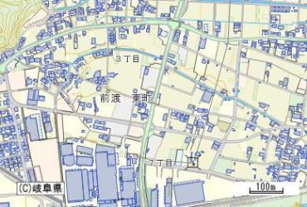

全景写真

点検記録票（損傷記録票）-2-1
点検記録票（損傷記録票）
 |  |  |  | 点検対象 | ○○歩道橋
 |  |  |  | 管理番号 | 10000000

Ｎｏ． | 001
対象部位 | 裾隠し板
損傷の種類 | Uボルトの脱落
応急措置 | 実施 | 実施内容 | 被覆番線による固定
 | 未実施 | できなかった理由
 |  | 実施予定時期
 |  | 実施予定内容
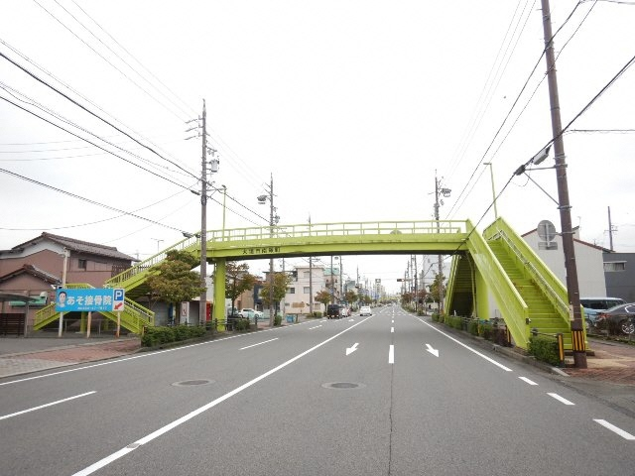 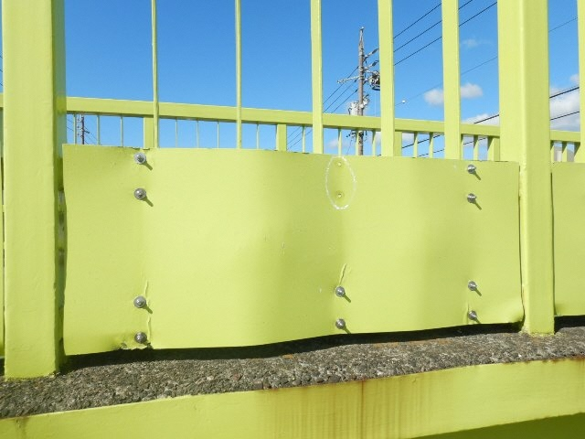 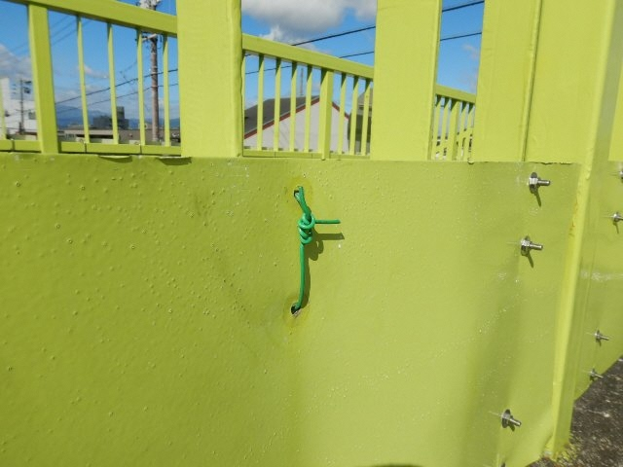
被覆番線による固定
Uボルトの脱落

点検記録票（損傷記録票）-2-2
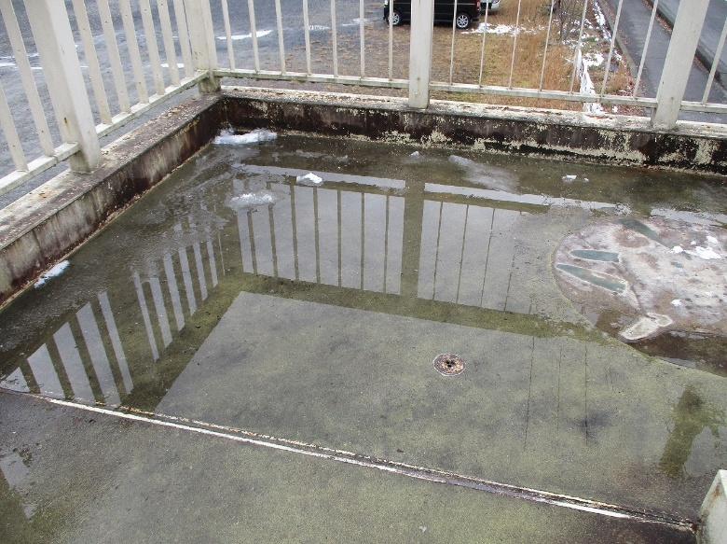
点検記録票（損傷記録票）
 |  |  |  | 点検対象 | ○○歩道橋
 |  |  |  | 管理番号 | 10000000

Ｎｏ． | 1
対象部位 | 踏み板
損傷の種類 | 滞水（舗装の凹凸）
応急措置 | 実施 | 実施内容
 | 未実施 | できなかった理由 | 容易に実施できないため
 |  | 実施予定時期 | 未定
 |  | 実施予定内容 | 舗装打替え

点検記録票（点検予定票）-2
点検記録票（点検予定票）
 |  |  |  | 点検対象 | ○○歩道橋
 |  |  |  | 管理番号 | 10000000

Ｎｏ． | 001
対象部位 | 上部構造/横桁･床版､落橋防止構造
損傷の種類 | 点検不可
応急措置 | 実施 | 実施内容
 | 未実施 | できなかった理由 | 化粧板が設置されているため。
 |  | 実施予定時期
 |  | 実施予定内容
化粧板
上部構造
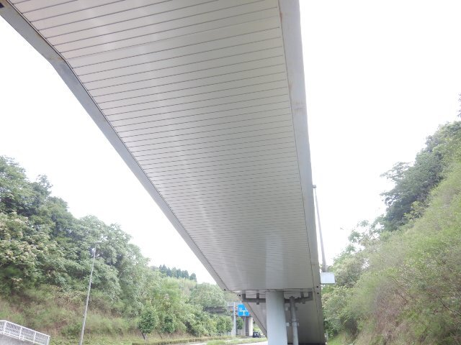 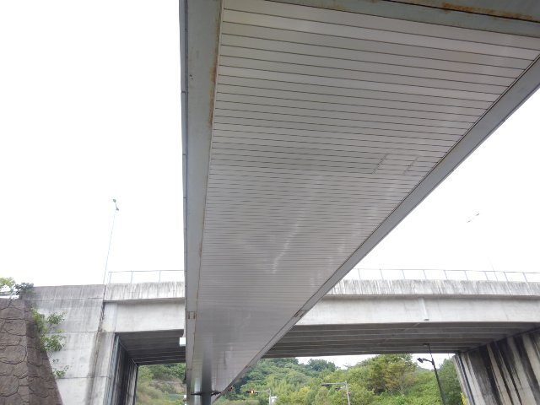
化粧板
階段部

状況写真台帳
状況写真台帳 |  |  |  | 状況写真台帳 |  |  |  | 状況写真台帳 |  |  |  | 状況写真台帳 |  |  |  | 状況写真台帳
NO.1 | 上部構造／主桁 | NO.2 | 上部構造／横桁 | NO.9 | 下部構造／支承(P2) | NO.10 | 下部構造／支承(A2) | NO.17 | 階段部／蹴上げ | NO.18 | 階段部／地覆 | NO.25 | その他／排水受け(通路部) | NO.26 | その他／排水受け(階段部) | NO.33 | その他／目隠し板 | NO.34 | その他／裾隠し板
 |  |  |  |  |  |  |  |  |  |  |  |  |  |  |  |  |  |  |  |  | ↓行の挿入NG
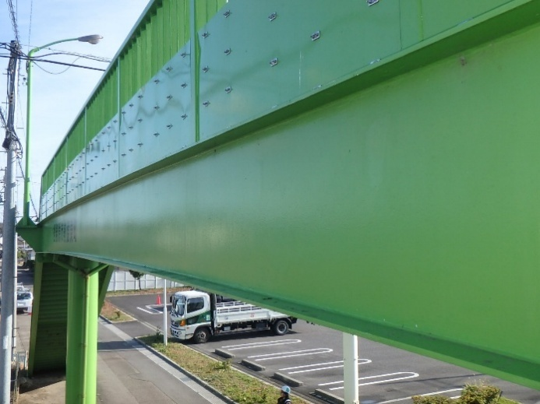 該当なし |  | 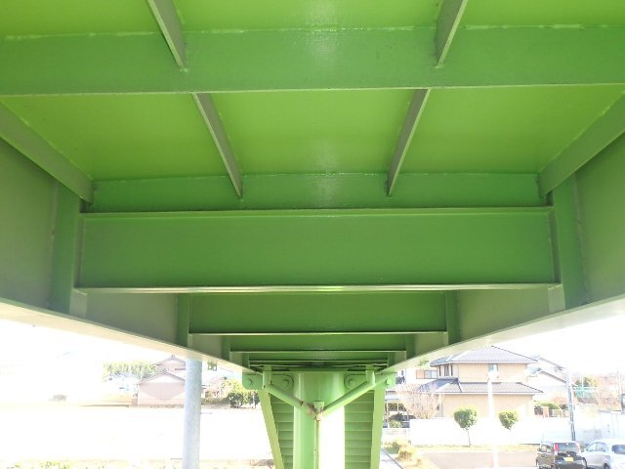 該当なし |  | 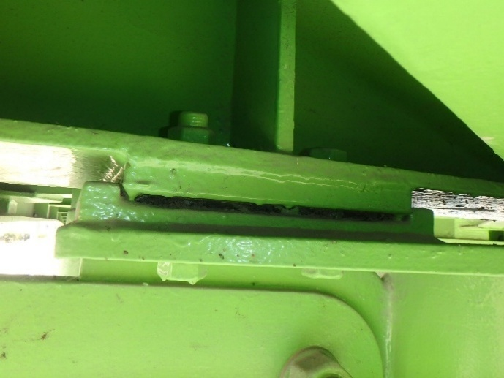 |  | 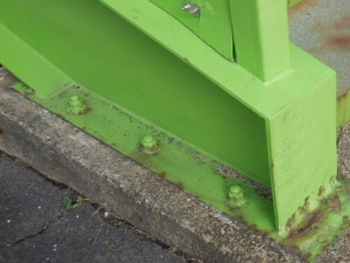 該当なし |  | 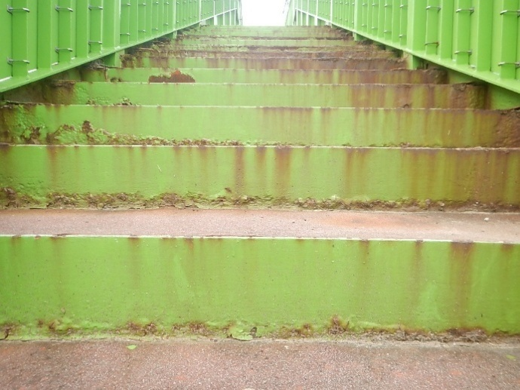 該当なし |  | 該当なし |  | 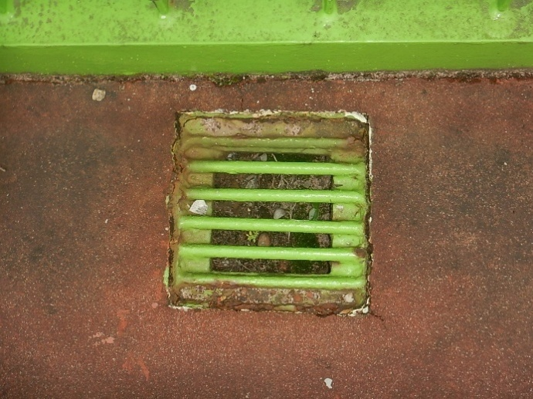 該当なし |  | 該当なし |  | 該当なし |  | 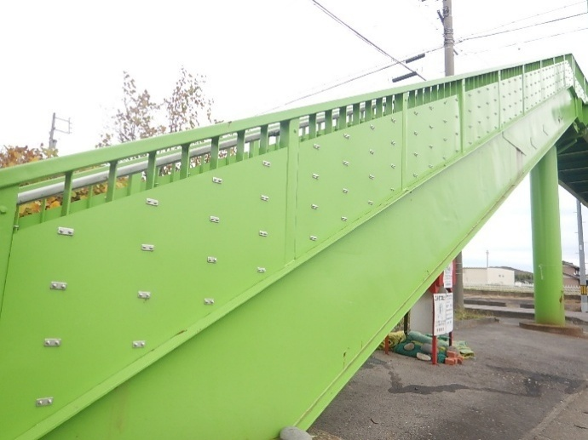 該当なし |  | №1 | 上部構造／主桁
 |  |  |  |  |  |  |  |  |  |  |  |  |  |  |  |  |  |  |  | №2 | 上部構造／横桁
 |  |  |  |  |  |  |  |  |  |  |  |  |  |  |  |  |  |  |  | №3 | 上部構造／床版またはデッキプレート
 |  |  |  |  |  |  |  |  |  |  |  |  |  |  |  |  |  |  |  | №4 | 上部構造／地覆
 |  |  |  |  |  |  |  |  |  |  |  |  |  |  |  |  |  |  |  | №5 | 下部構造／橋脚(P1)
NO.3 | 上部構造／床版またはデッキプレート | NO.4 | 上部構造／地覆 | NO.11 | 下部構造／根巻きコンクリート(P1) | NO.12 | 下部構造／根巻きコンクリート(P2) | NO.19 | 階段部／橋台(A1) | NO.20 | 階段部／橋台(A2) | NO.27 | その他／高欄 | NO.28 | その他／落下物防止柵 | NO.35 | その他／（現地で確認したもの） | NO.36 | その他／（現地で確認したもの） | №6 | 下部構造／橋脚(P2)
 |  |  |  |  |  |  |  |  |  |  |  |  |  |  |  | 信号機 |  | 橋歴板 |  | №7 | 下部構造／支承(A1)
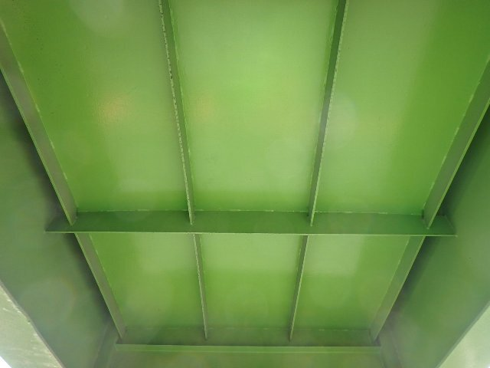 該当なし |  | 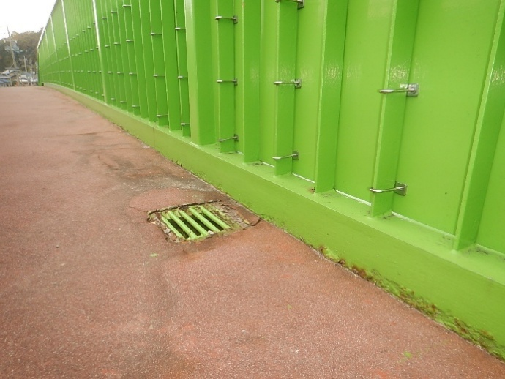 該当なし |  | 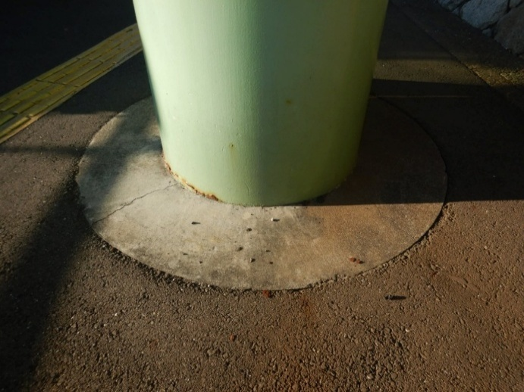 該当なし |  | 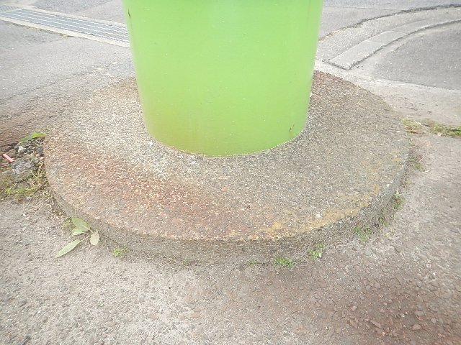 該当なし |  | 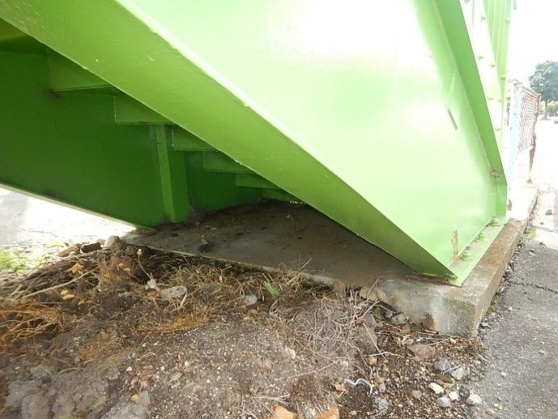 該当なし |  | 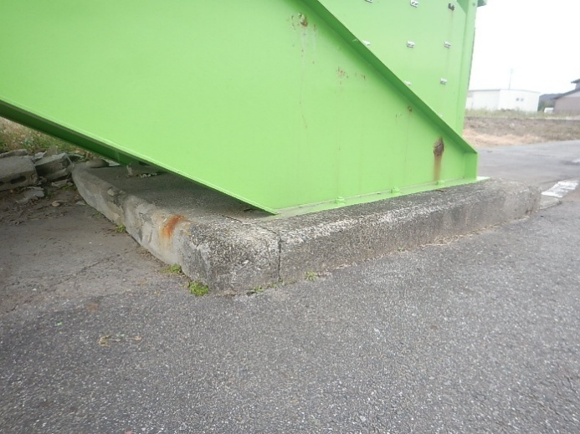 該当なし |  | 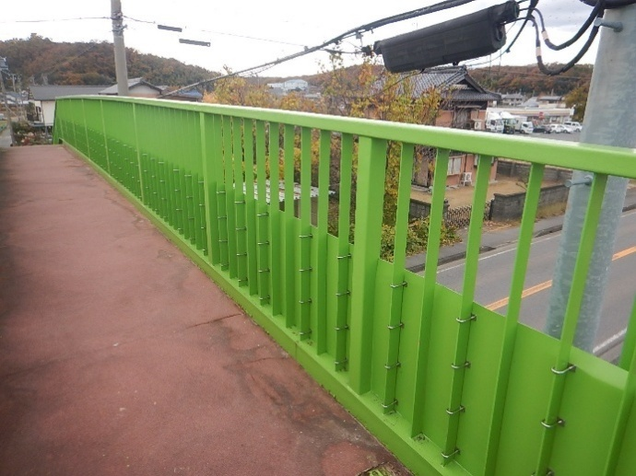 該当なし |  | 該当なし |  | 該当なし |  | 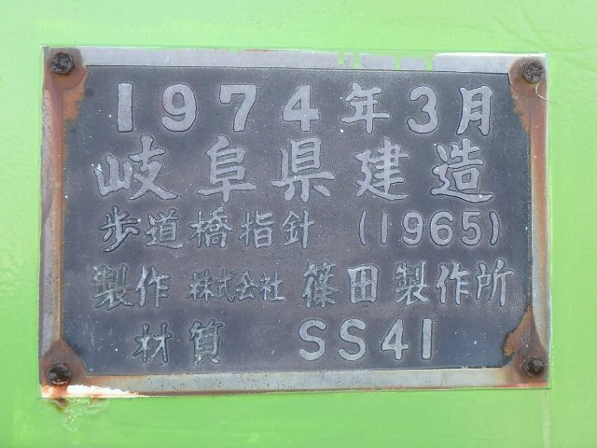 該当なし |  | №8 | 下部構造／支承(P1)
 |  |  |  |  |  |  |  |  |  |  |  |  |  |  |  |  |  |  |  | №9 | 下部構造／支承(P2)
 |  |  |  |  |  |  |  |  |  |  |  |  |  |  |  |  |  |  |  | №10 | 下部構造／支承(A2)
 |  |  |  |  |  |  |  |  |  |  |  |  |  |  |  |  |  |  |  | №11 | 下部構造／根巻きコンクリート(P1)
 |  |  |  |  |  |  |  |  |  |  |  |  |  |  |  |  |  |  |  | №12 | 下部構造／根巻きコンクリート(P2)
NO.5 | 下部構造／橋脚(P1) | NO.6 | 下部構造／橋脚(P2) | NO.13 | 階段／上部工との接合部(P1側) | NO.14 | 階段／上部工との接合部(P2側) | NO.21 | その他／落橋防止(P1) | NO.22 | その他／落橋防止(P2) | NO.29 | その他／照明施設 | NO.30 | その他／道路標識 | NO.37 | その他／（現地で確認したもの） | NO.38 | - | №13 | 階段／上部工との接合部(P1側)
 |  |  |  |  |  |  |  |  |  |  |  |  |  |  |  | 塗装履歴 |  |  |  | №14 | 階段／上部工との接合部(P2側)
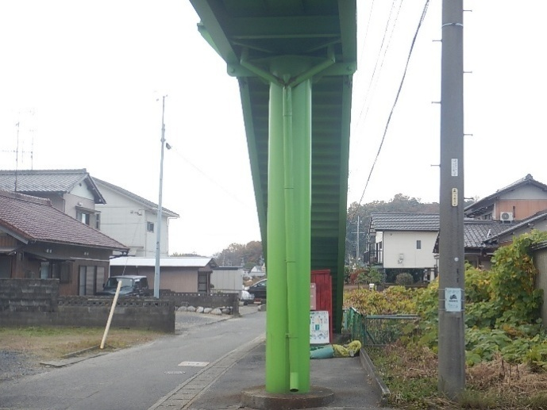 該当なし |  | 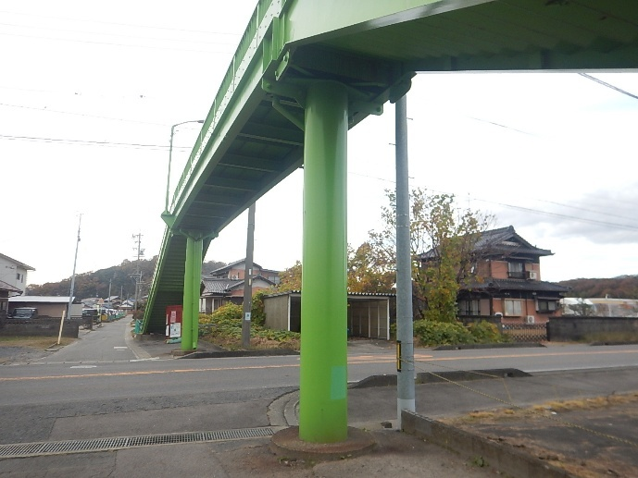 該当なし |  | 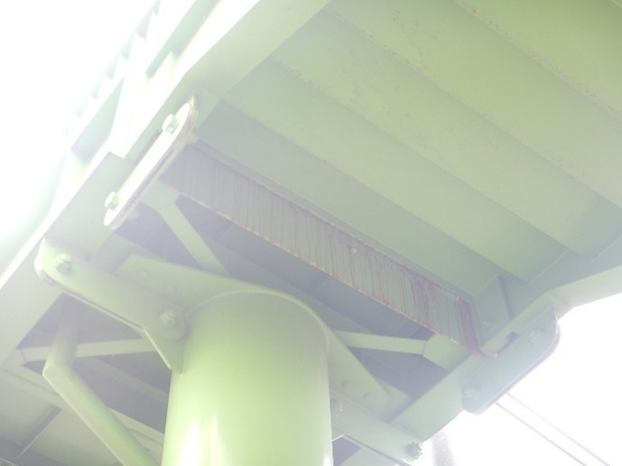 該当なし |  | 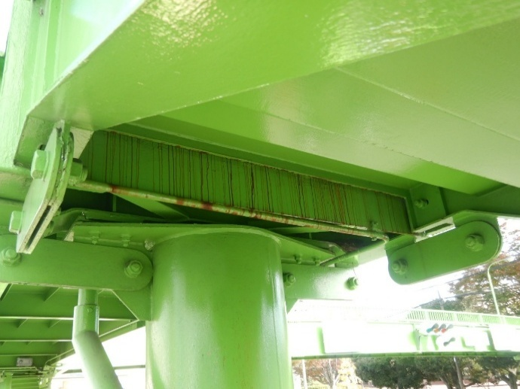 該当なし |  | 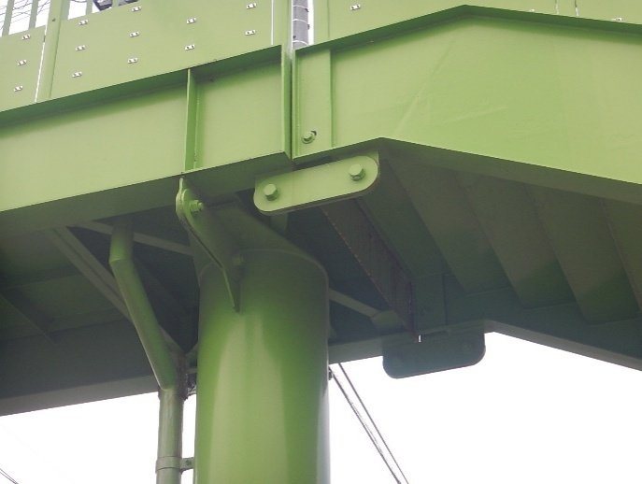 該当なし |  | 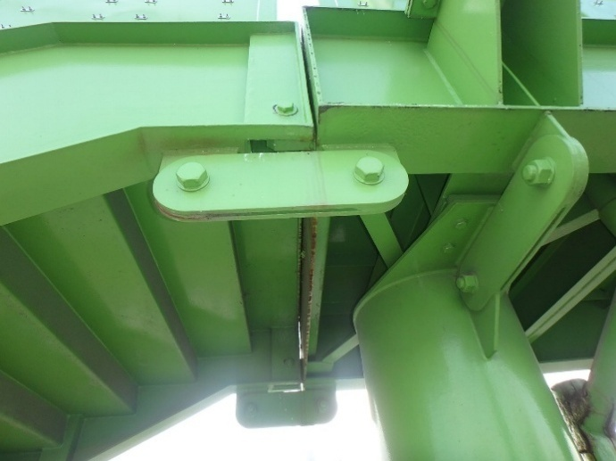 該当なし |  | 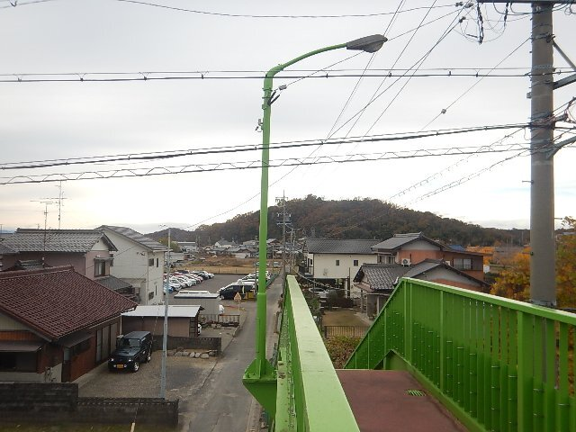 該当なし |  | 該当なし |  | 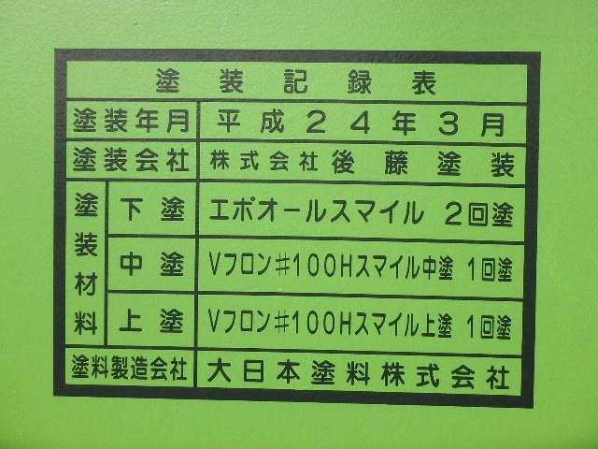 余白 |  | 余白 |  | №15 | 階段部／主桁
 |  |  |  |  |  |  |  |  |  |  |  |  |  |  |  |  |  |  |  | №16 | 階段部／踏み板
 |  |  |  |  |  |  |  |  |  |  |  |  |  |  |  |  |  |  |  | №17 | 階段部／蹴上げ
 |  |  |  |  |  |  |  |  |  |  |  |  |  |  |  |  |  |  |  | №18 | 階段部／地覆
 |  |  |  |  |  |  |  |  |  |  |  |  |  |  |  |  |  |  |  | №19 | 階段部／橋台(A1)
NO.7 | 下部構造／支承(A1) | NO.8 | 下部構造／支承(P1) | NO.15 | 階段部／主桁 | NO.16 | 階段部／踏み板 | NO.23 | その他／排水管 | NO.24 | その他／排水樋 | NO.31 | その他／舗装 | NO.32 | その他／手すり | NO.39 | - | NO.40 | - | №20 | 階段部／橋台(A2)
 |  |  |  |  |  |  |  |  |  |  |  |  |  |  |  |  |  |  |  | №21 | その他／落橋防止(P1)
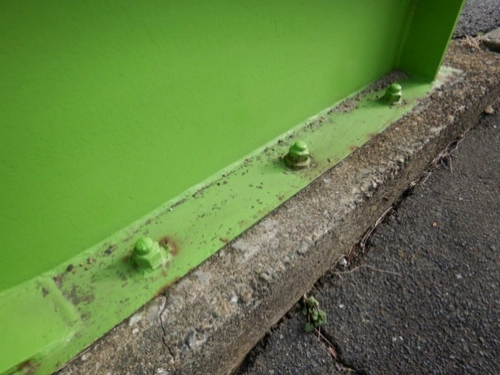 該当なし |  | 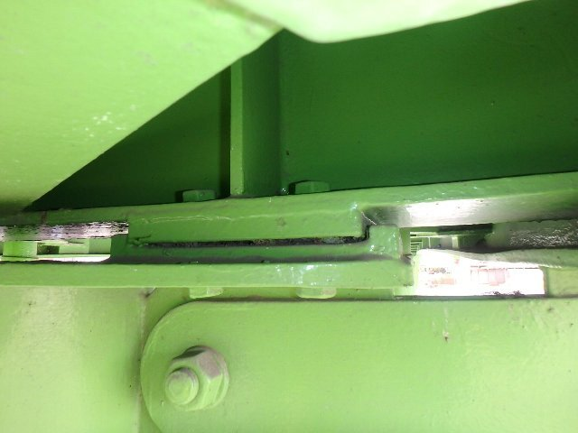 該当なし |  | 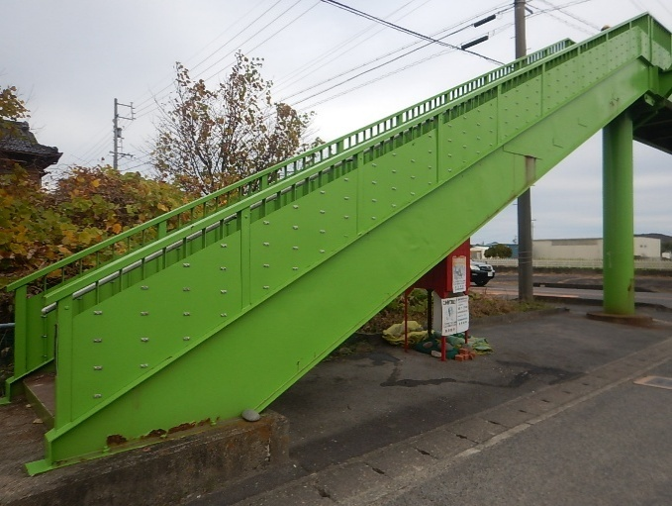 該当なし |  | 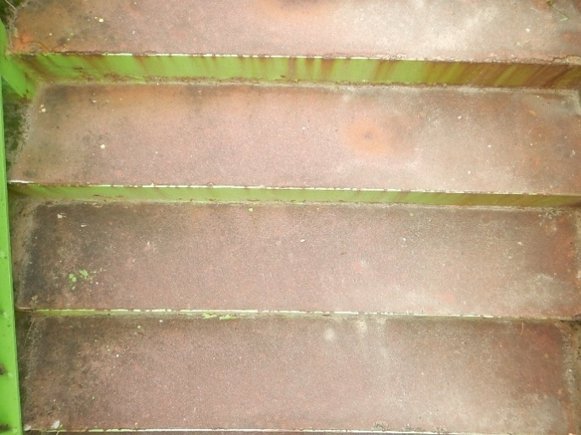 該当なし |  | 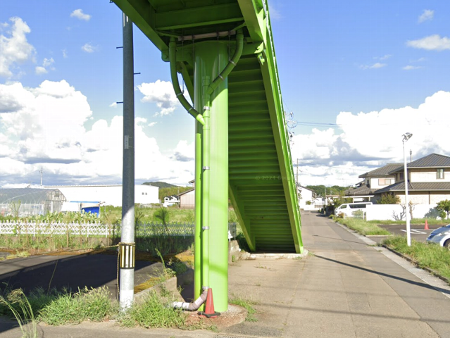 該当なし |  | 該当なし |  | 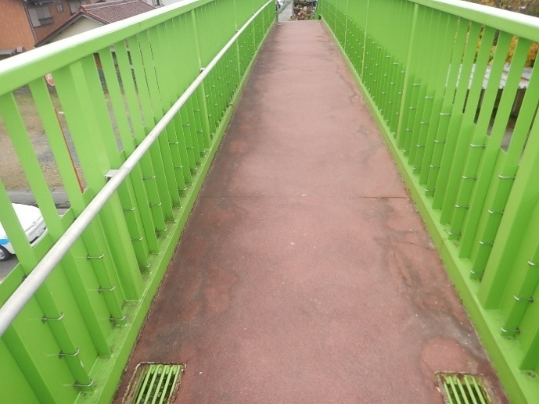 該当なし |  | 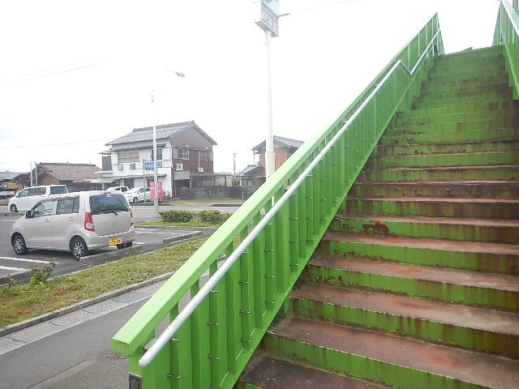 該当なし |  | 余白 |  | 余白 |  | №22 | その他／落橋防止(P2)
 |  |  |  |  |  |  |  |  |  |  |  |  |  |  |  |  |  |  |  | №23 | その他／排水管
 |  |  |  |  |  |  |  |  |  |  |  |  |  |  |  |  |  |  |  | №24 | その他／排水樋
 |  |  |  |  |  |  |  |  |  |  |  |  |  |  |  |  |  |  |  | №25 | その他／排水受け(通路部)
 |  |  |  |  |  |  |  |  |  |  |  |  |  |  |  |  |  |  |  | №26 | その他／排水受け(階段部)
 |  |  |  |  |  |  |  |  |  |  |  |  |  |  |  |  |  |  |  | №27 | その他／高欄
 |  |  |  |  |  |  |  |  |  |  |  |  |  |  |  |  |  |  |  | №28 | その他／落下物防止柵
 |  |  |  |  |  |  |  |  |  |  |  |  |  |  |  |  |  |  |  | №29 | その他／照明施設
 |  |  |  |  |  |  |  |  |  |  |  |  |  |  |  |  |  |  |  | №30 | その他／道路標識
 |  |  |  |  |  |  |  |  |  |  |  |  |  |  |  |  |  |  |  | №31 | その他／舗装
 |  |  |  |  |  |  |  |  |  |  |  |  |  |  |  |  |  |  |  | №32 | その他／手すり
 |  |  |  |  |  |  |  |  |  |  |  |  |  |  |  |  |  |  |  | №33 | その他／目隠し板
 |  |  |  |  |  |  |  |  |  |  |  |  |  |  |  |  |  |  |  | №34 | その他／裾隠し板
 |  |  |  |  |  |  |  |  |  |  |  |  |  |  |  |  |  |  |  | №35 | その他／（現地で確認したもの）
 |  |  |  |  |  |  |  |  |  |  |  |  |  |  |  |  |  |  |  | №36 | その他／（現地で確認したもの）
 |  |  |  |  |  |  |  |  |  |  |  |  |  |  |  |  |  |  |  | №37 | その他／（現地で確認したもの）
 |  |  |  |  |  |  |  |  |  |  |  |  |  |  |  |  |  |  |  | №38 | -
 |  |  |  |  |  |  |  |  |  |  |  |  |  |  |  |  |  |  |  | №39 | -
 |  |  |  |  |  |  |  |  |  |  |  |  |  |  |  |  |  |  |  | №40 | -

損傷写真台帳
損傷写真台帳 |  |  |  | 損傷写真台帳 |  |  |  | 損傷写真台帳 |  |  | 損傷写真台帳
NO.1 | その他／排水受け | NO.2 | 上部構造／地覆 | NO.9 | 階段部／主桁 | NO.10 | 階段部／蹴上げ | NO.17 | 下部構造／橋脚 | NO.18 | NO.25 | NO.26

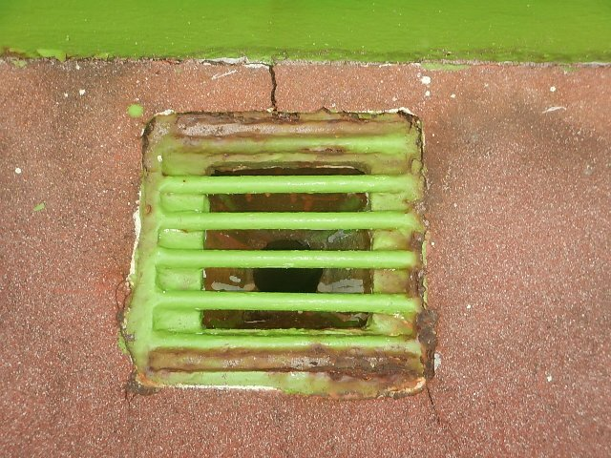 余白 |  | 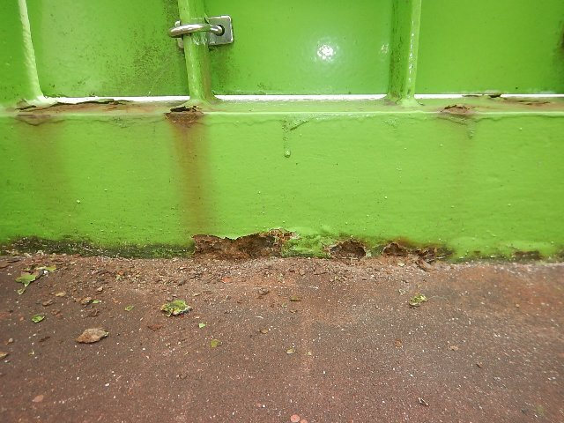 余白 |  | 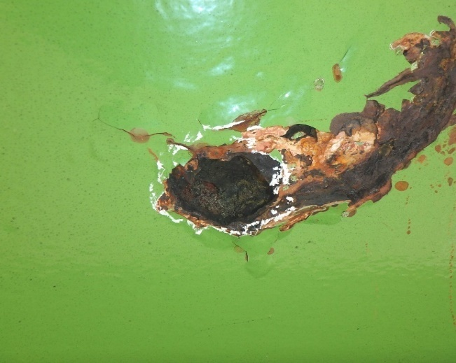 余白 |  | 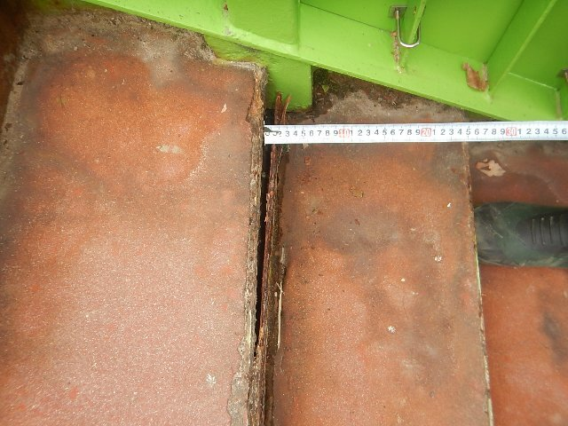 余白 |  | 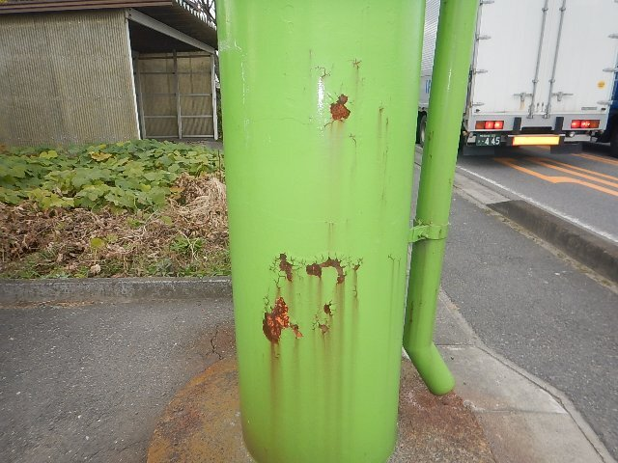 余白 |  | 余白 | 余白 | 余白
NO.3 | その他／舗装 | NO.4 | その他／高欄 | NO.11 | 階段部／蹴上げ | NO.12 | 階段部／踏み板 | NO.19 |  | NO.20 | NO.27 | NO.28

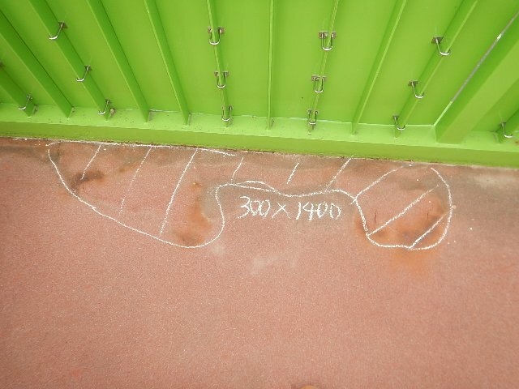 余白 |  | 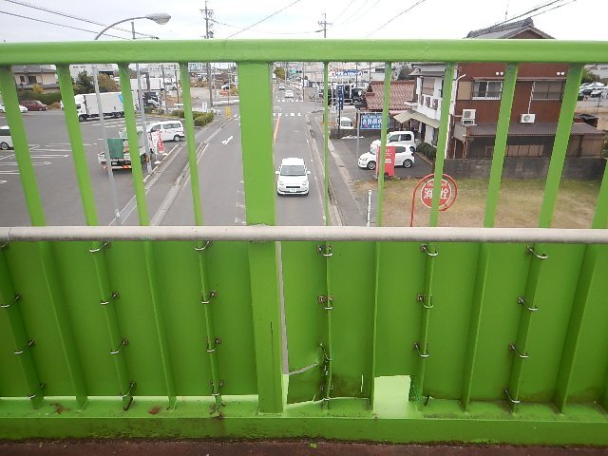 余白 |  | 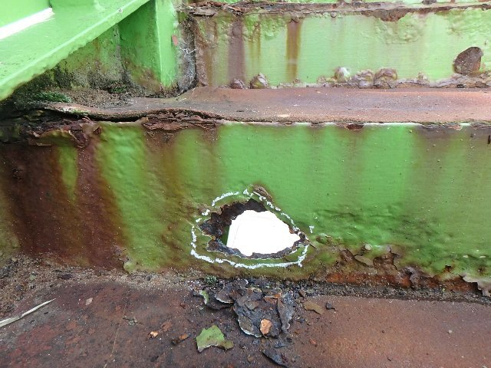 余白 |  | 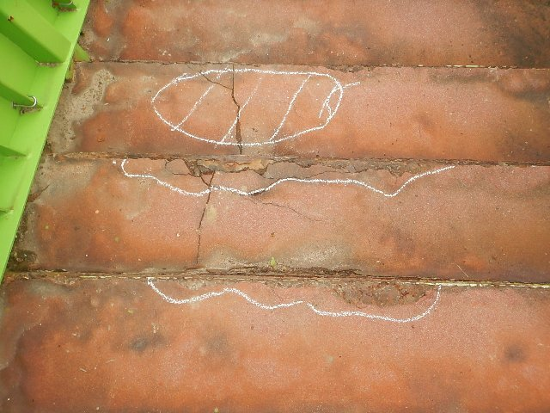 余白 |  | 余白 |  | 余白 | 余白 | 余白
NO.5 | その他／裾隠し板 | NO.6 | その他／高欄 | NO.13 | 階段部／主桁 | NO.14 | 階段部／主桁 | NO.21 |  | NO.22 | NO.29 | NO.30

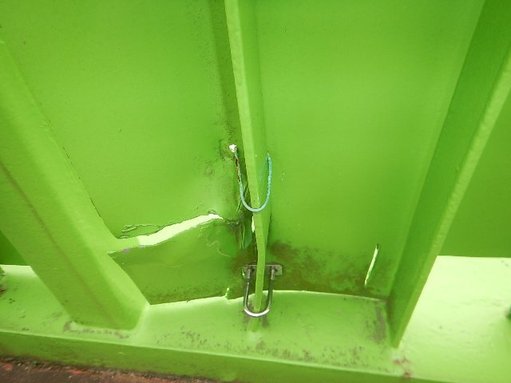 余白 |  | 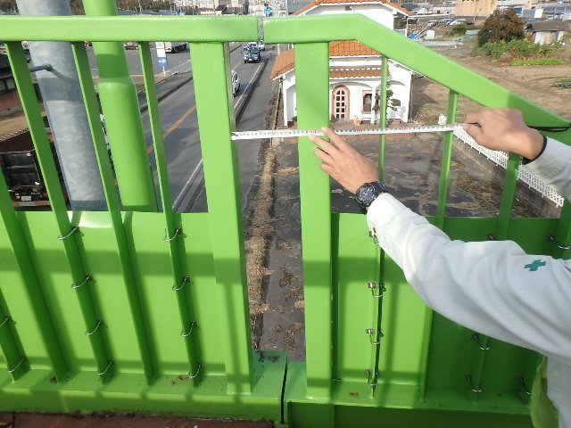 余白 |  |  余白 |  |  余白 |  | 余白 |  | 余白 | 余白 | 余白
NO.7 | その他／高欄 | NO.8 | 階段／上部工との接合部 | NO.15 | その他／排水管 | NO.16 | 階段部／橋台 | NO.23 |  | NO.24 | NO.31 | NO.32

 余白 |  |  余白 |  |  余白 |  |  余白 |  | 余白 |  | 余白 | 余白 | 余白

